作战记录
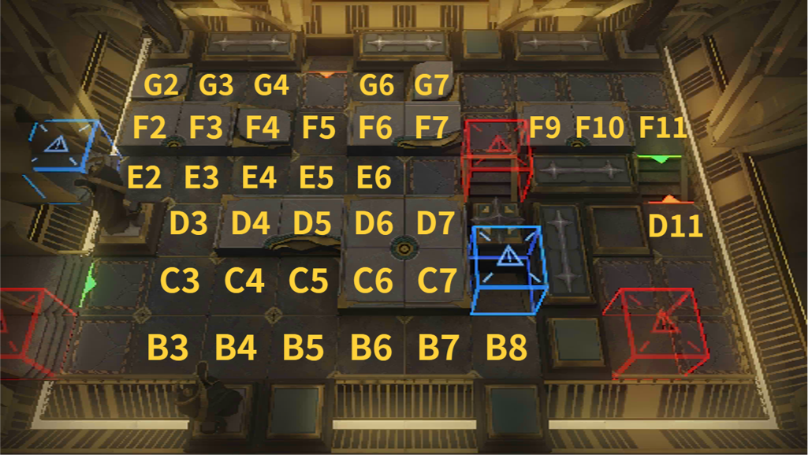
当前执行 | 费用 | 帧数 | 操作 | 干员 | 坐标 | 朝向 | 简称 | 备注 | 运行结果 |  | 设置
→ |  |  |  |  |  |  |  |  |  |  | 关卡代号 | level_crisis_v2_02-01
 |  |  |  |  |  |  |  |  |  |  | 关卡全名
 |  |  |  |  |  |  |  |  |  |  | 每费帧数 | 30
 |  |  |  |  |  |  |  |  |  |  | 脚本路径

 |  |  |  |  |  |  |  |  |  |  | 高级设置
 |  |  |  |  |  |  |  |  |  |  | 等待时间1 | 0.02
 |  |  |  |  |  |  |  |  |  |  | 等待时间2 | 0.1
 |  |  |  |  |  |  |  |  |  |  | 等待时间3 | 0.3
 |  |  |  |  |  |  |  |  |  |  | 阈值-子弹时间 | 15
 |  |  |  |  |  |  |  |  |  |  | 阈值-逐帧定位 | 2

 |  |  |  |  |  |  |  |  |  | **使用前请务必查看使用须知**
 |  |  |  |  |  |  |  |  |  | 制作：b站@决策者_
 |  |  |  |  |  |  |  |  |  | 备注：

